Explicacion
Tabla a Normalizar |  |  |  | NOTA: La normalización, así como, la estandarización, pueden aplicarse a toda la instancia (si se mantiene el mismo intervalo origen en todas las columnas [características]) o aplicarse a una o más columnas de manera independiente
No. Registro | Característica 1 | Característica 2 | Característica 3
1 | 1203 | 236 | 800
2 | 988 | 920 | 700
3 | 745 | 1058 | 900
4 | 845 | 984 | 600
5 | 789 | 313 | 570
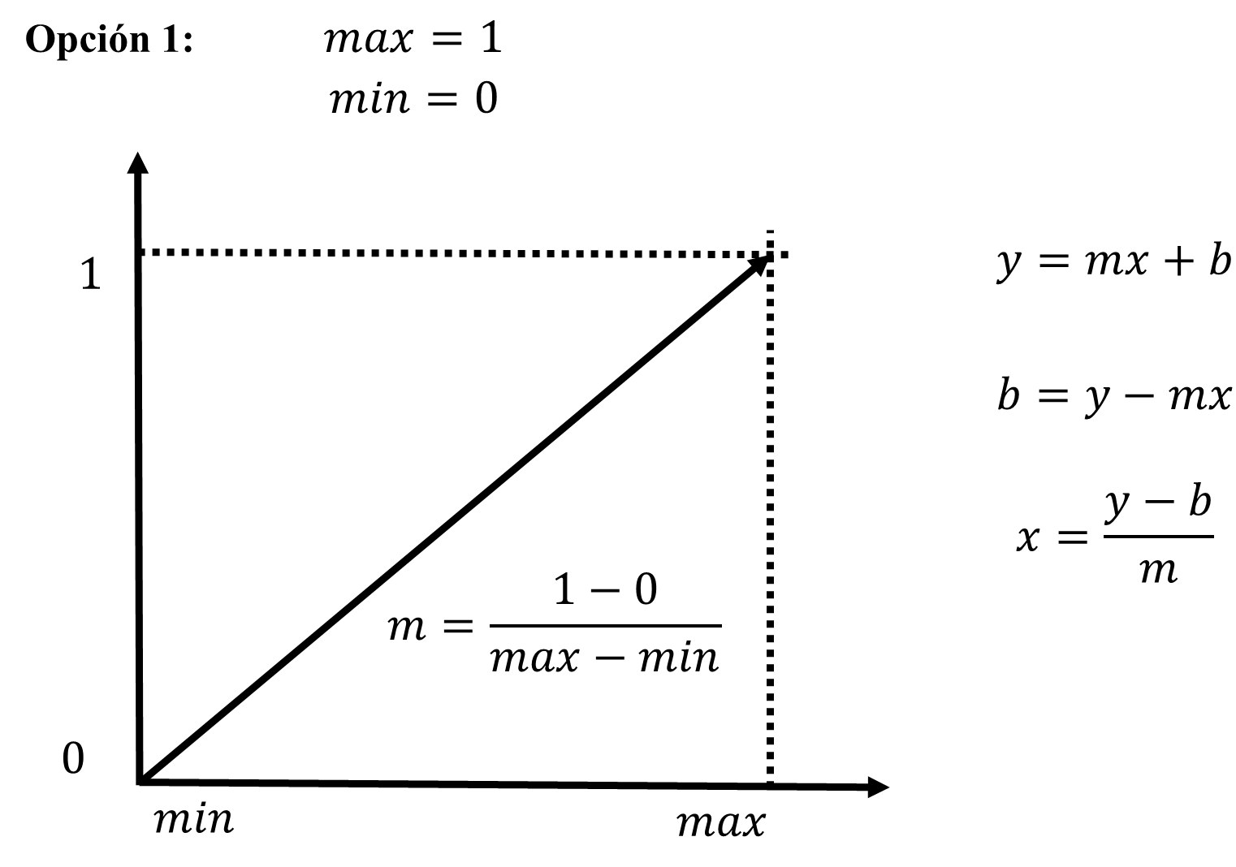
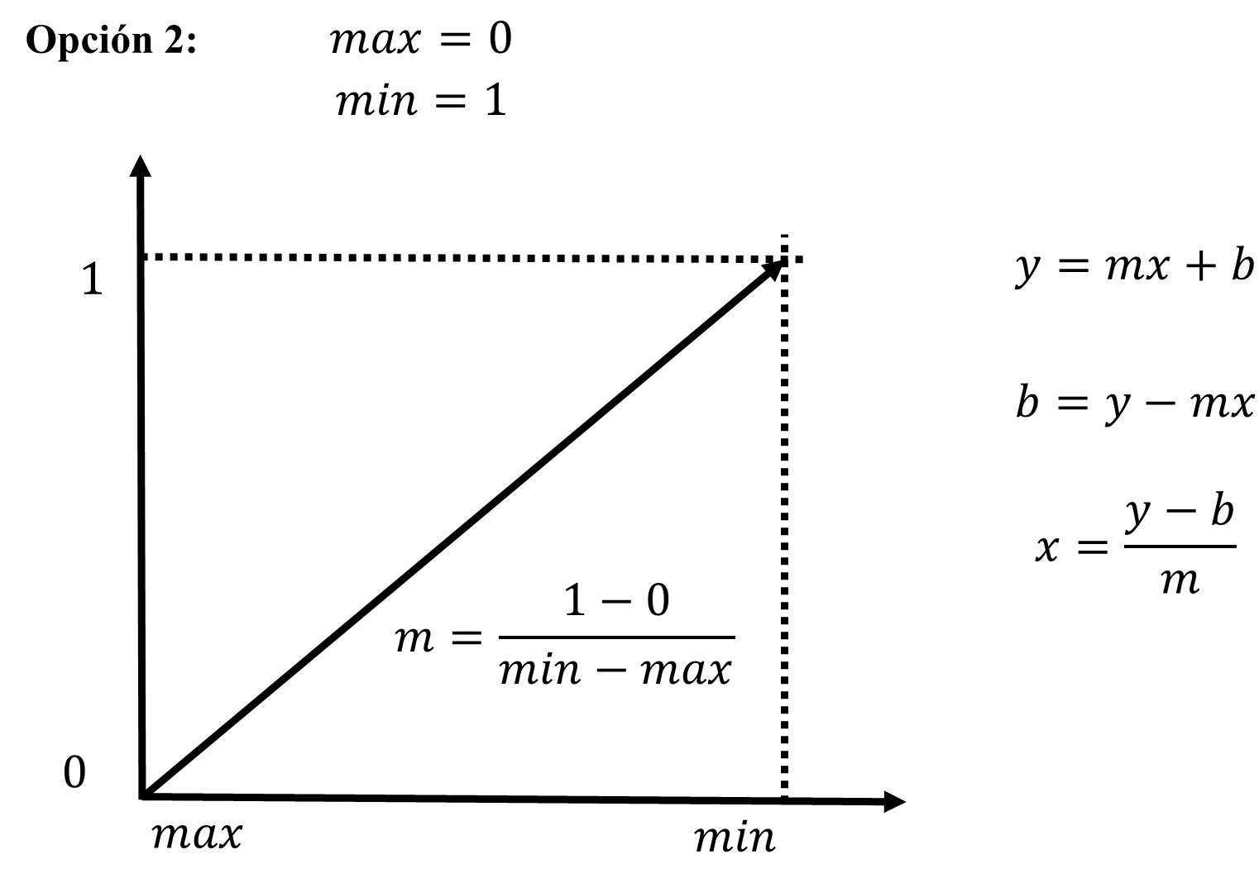
$$x_{norm}=\frac{x−min}{max−min}$$

 |  |  |  |  |  |  |  | Min: | 236.00000000
 |  |  |  |  |  |  |  | Max: | 1203.00000000

 |  |  |  |  |  |  |  | Tabla Normalizada
 |  |  |  |  |  |  |  | 1.00000000 | 0.00000000 | 0.58324716
 |  |  |  |  |  |  |  | 0.77766287 | 0.70734230 | 0.47983454
 |  |  |  |  |  |  |  | 0.52637022 | 0.85005171 | 0.68665977
 |  |  |  |  |  |  |  | 0.62978283 | 0.77352637 | 0.37642192
 |  |  |  |  |  |  |  | 0.57187177 | 0.07962771 | 0.34539814
Min: | 236.00000000 |  |  | Min: | 236.00000000
Max: | 1203.00000000 |  |  | Max: | 1203.00000000

m= | 0.0010341261634 |  |  | m= | -0.0010341261634

b= | -0.24405377 |  |  | b= | 1.24405377

Comprobación de b |  |  |  | Comprobación de b
y= | 1 |  |  | y= | 0

 | Tabla Normalizada |  |  |  | Tabla Normalizada
 | 1.00000000 | 0.00000000 | 0.58324715615 |  | 0.00000000 | 1.00000000 | 0.41675284
 | 0.77766287487 | 0.70734229576 | 0.47983453981 |  | 0.22233713 | 0.29265770 | 0.52016546
 | 0.52637021717 | 0.85005170631 | 0.68665977249 |  | 0.47362978 | 0.14994829 | 0.31334023
 | 0.62978283351 | 0.77352637022 | 0.37642192347 |  | 0.37021717 | 0.22647363 | 0.62357808
 | 0.57187176836 | 0.079627714581 | 0.34539813857 |  | 0.42812823 | 0.92037229 | 0.65460186

 | Complemento de Valores Normalizados |  |  |  | Complemento de Valores Normalizados
 | 0.00000000 | 1.00000000 | 0.41675284 |  | 1.00000000 | 0.00000000 | 0.58324716
 | 0.22233713 | 0.29265770 | 0.52016546 |  | 0.77766287 | 0.70734230 | 0.47983454
 | 0.47362978 | 0.14994829 | 0.31334023 |  | 0.52637022 | 0.85005171 | 0.68665977
 | 0.37021717 | 0.22647363 | 0.62357808 |  | 0.62978283 | 0.77352637 | 0.37642192
 | 0.42812823 | 0.92037229 | 0.65460186 |  | 0.57187177 | 0.07962771 | 0.34539814

